6_Strate
Information sur les variables STRATE et NUMSTRATE

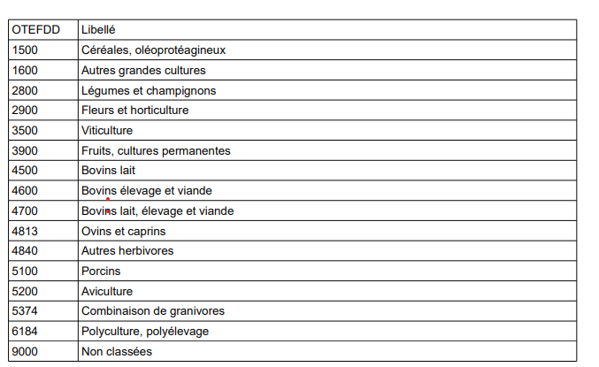
 | Le numéro de strate pour Eurostat (variable) STRATE a été créé à partir de la variable NUMSTRATE de l'échantillon. Le numéro de STRATE est une chaîne de caractères de 10 chiffres. Quelque soit la strate (hormis pour deux strates : DOM et complément RICA), les deux premiers chiffres sont les numéros des anciennes régions de Métropole. Pour les DOM, les deux premiers chiffres sont « 01 » Pour les données complément RICA, les deux premiers chiffres sont « 03 ». On distingue les strates exhaustives : - la strate exhaustive pour les DOM dont le numéro de strate est 0101030406 - la strate exhaustive pour les multi-siret dont le numéro de strate est le numéro de la concaténation du code région ancienne région de métropole suivi de 99999999, soit 1199999999 pour l'Ile-de-France jusqu'à 9499999999 pour la Corse - la strate exhaustive pour les exploitations au dessus du seuil d'exhaustivité sur la PBS dont le numéro de strate est le numéro de la concaténation du code région ancienne région de métropole suivi de 00000002, soit 1100000002 pour l'Ile-de-France jusqu'à 9400000002 pour la Corse - la strate exhaustive pour les exploitations agricoles employant 10 salariés ou plus dont le numéro de strate est le numéro de la concaténation du code région ancienne région de métropole suivi de 00000003, soit 1100000003 pour l'Ile-de-France jusqu'à 9400000003 pour la Corse - la strate exhaustive de l'échantillon RICA (Réseau d'Information Comptable Agricole) dont le numéro de strate est le numéro de la concaténation du code région ancienne région de métropole suivi de 00000004, soit 1100000004 pour l'Ile-de-France jusqu'à 9400000004 pour la Corse - la strate des exploitations géographiques dont le numéro de strate est le numéro de la concaténation du code région ancienne région pour l'Ile de France et la Corse suivi de 00000005, soit 1100000005 pour l'Ile-de-France jusqu'à 9400000005 pour la Corse - la strate des exploitations géographiques dont le numéro de strate e

